Графики
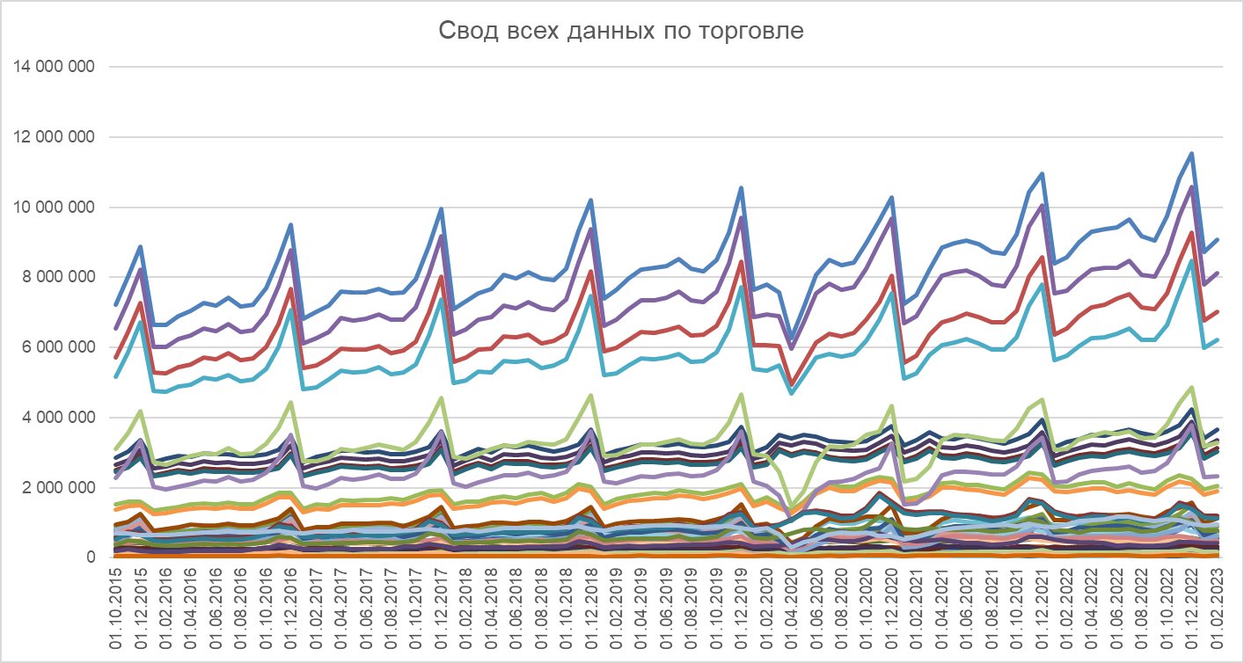
Среднемесячные цены на газ относительно параметра "Временной период"

Текстиль, одежда, обувь и кожа - малый бизнес относительно параметра "Временной период"
Внемагазинная розничная торговля — крупный бизнес относительно параметра "Временной период"
Внемагазинная розничная торговля – малый бизнес относительно параметра "Временной период"

